2.11- nº1
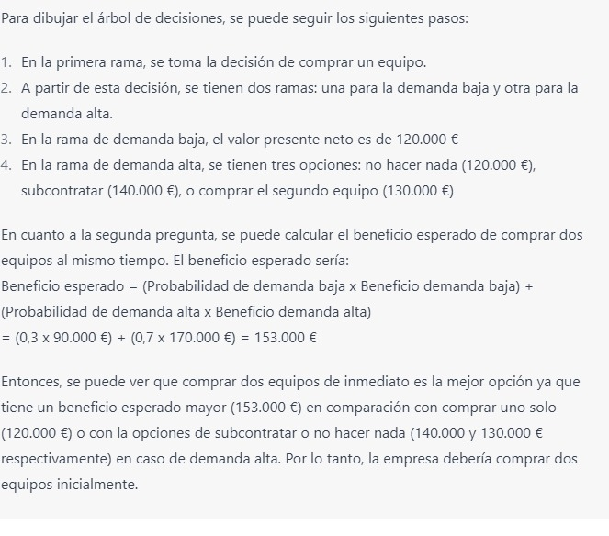
 |  |  |  |  |  | ¿Cuántos lotes de A y de B?

 |  |  |  |  |  | LOTE A (X) | 50
 |  |  |  |  |  | LOTE B (y) | 50

LOTE A |  | Función objetivo |  | 30x + 50y |  | 4000
Precio | 30
Pantalones | 1 | Lote | A | B | Mínimo
Camisa | 1 | Camisas (x) | 1 | 3 | 200
 |  | Pantalones (y) | 1 | 1 | 100
LOTE B
Precio | 50
Pantalones | 3
Camisa | 1 | Incógnitas
 |  | x + 3y <= 200 | 200 | <= | 200
 |  | x+y <= 100 | 100 | <= | 100
 |  | x >= 20 | 50 | >= | 20
 |  | y <=10 | 50 | >= | 10

